상품제안서
애니존 충전식 휴대용선풍기 | 상품코드: S26592

 |  |  |  |  |  |  | 02-713-8555 | www.synergygift.co.kr
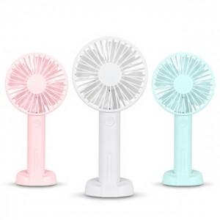

【상세/제작정보】 | <p><span style="font-size: 14pt;">​※ 핑크, 민트블루 품절 진행 불가.</span></p><p><span style="font-size: 14pt;">※ 기본수량 미만 발주 진행시 별도 문의 바랍니다.</span></p>

【인쇄/포장옵션】 | 실크, 레이저 / 포장지포장

【공급단가】 | 수량 | 50~ | 100~ | 300~ | 1,000~ | 3,000~
*VAT별도 | 화이트 | 6,500원 | 6,150원 | 5,850원 | 5,700원 | 5,600원
 | 핑크(품절) | 5,310원 | 5,030원 | 4,780원 | 4,660원 | 4,580원
 | 민트블루(품절) | 5,310원 | 5,030원 | 4,780원 | 4,660원 | 4,580원

【상품 URL】 | https://www.synergygift.co.kr:443/src/goods_detail.php?gdno=26592

